Valeurs
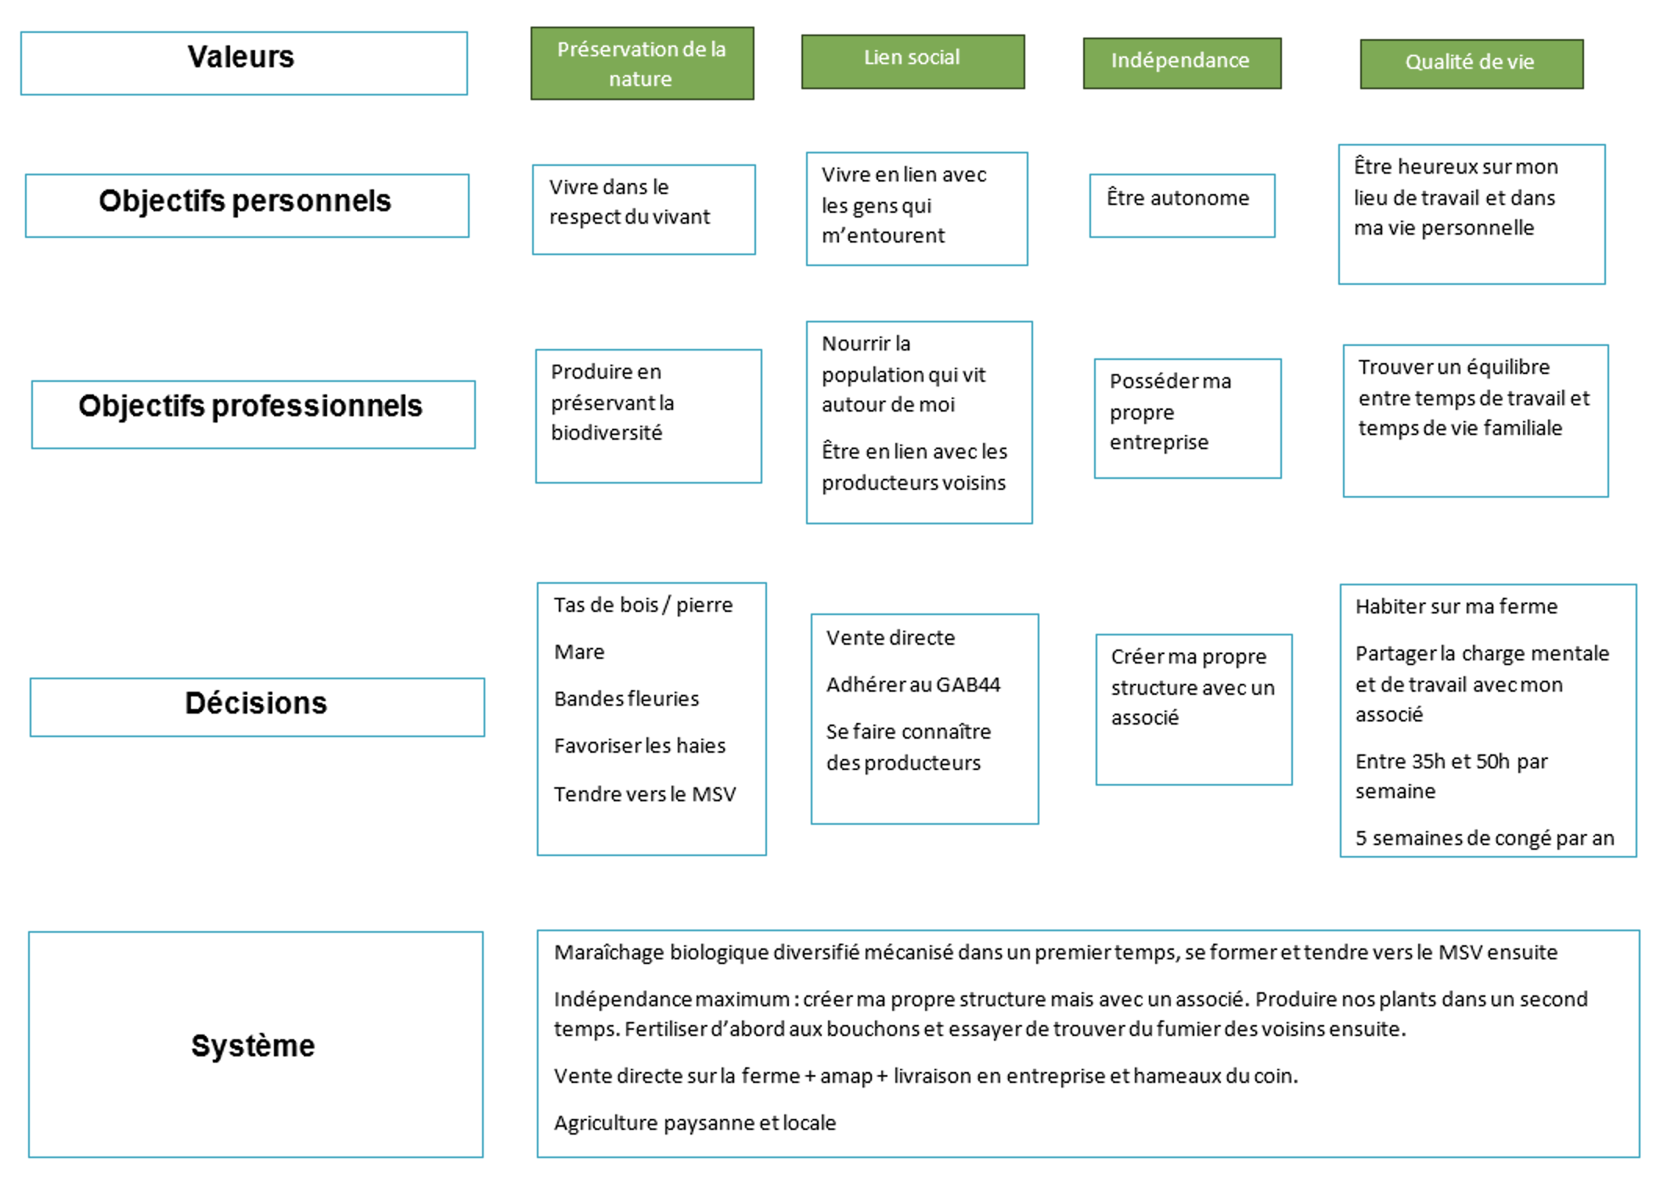
Schéma de fonctionnement

